Formulaire
Formulaire de réservation de groupe / Culture et école
 |  | A envoyer à vente.bulle@tpf.ch
 |  | si le bouton envoyer ne fonctionne pas

Réservation au plus tard 10 jours ouvrables avant le départ. | N° Plabe : |  | (sera rempli par tpf)
Nom du CO ou de l'école | C&E
Classe
Responsable du groupe accompagnant le voyage
Nom*
Prénom*
Rue / No*
NPA / Localité*
Téléphone portable*
E-mail*

*Tous les champs sont obligatoires / le responsable doit pouvoir présenter une pièce d'identité lors du contrôle.

Date du voyage
Heure de départ aller :
Trajet de :
A :
Heure de départ retour :
Trajet de :
A :
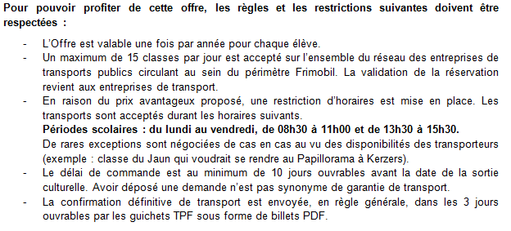
Participants (inscrire le nombre exact)

Adultes sans réduction (abonnement)

Adultes avec abonnement 1/2 tarif

Abonnement général

Enfants - 6 ans

Jeunes 6 - 25 ans

61102_C&E_20170816_GEODAN |  |  |  | V1 08/2017

